訓練実施施設
【訓練実施施設名】
 | 創造社リカレントスクール大阪校

【所在地】
 | 〒５５０－０００２
 | 大阪市西区江戸堀１－２５－１５

【電話番号】
 | ０６ー６４５９ー６２４１

【最寄り駅】
 | OsakaMetro四つ橋線 肥後橋駅（徒歩 7 分・距離０．５ｋｍ）
 | 京阪電車中之島線 渡辺橋駅（徒歩１３分・距離０．９ｋｍ）
 | 京阪電車中之島線 中之島駅（徒歩１５分・距離１．０ｋｍ）

【最寄り駅からの地図】
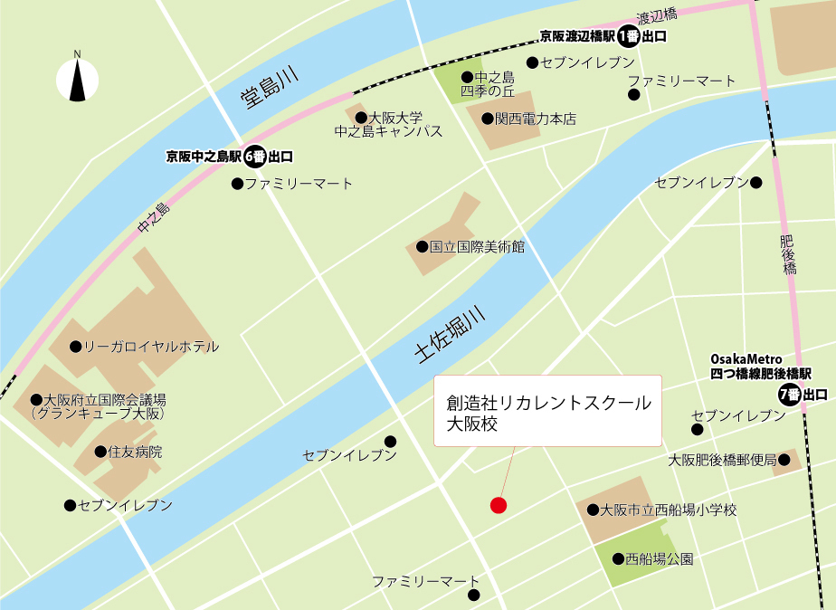

 |  | キャリアデザインの考え方､自己の強み/弱みの認識､人生100年時代の生き方・働き方､就職活動計画の作成､業界・職業に合わせた戦略的な応募書類作成､面接対策個人(オンライン)､採用評価基準の理解

